Yêu cầu thuê xe
Usecase | Yêu cầu thuê xe

Ngày | 2022-05-26

Tester | Trần Quốc Bảo

Giao diện
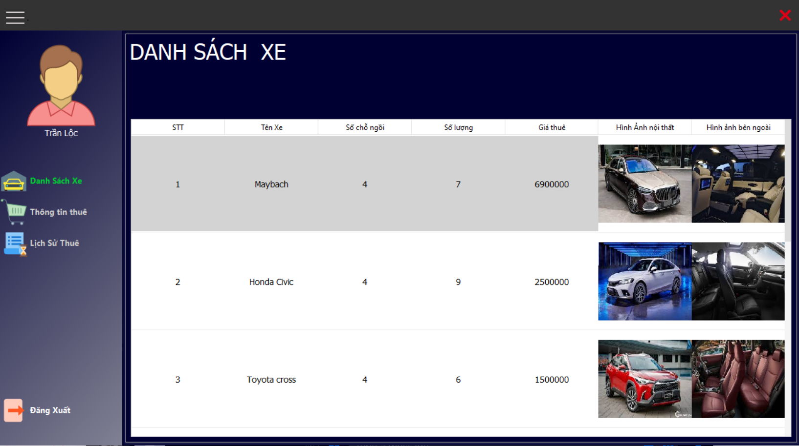 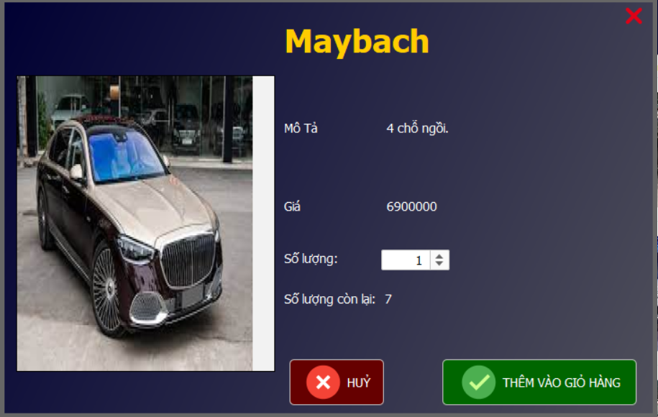 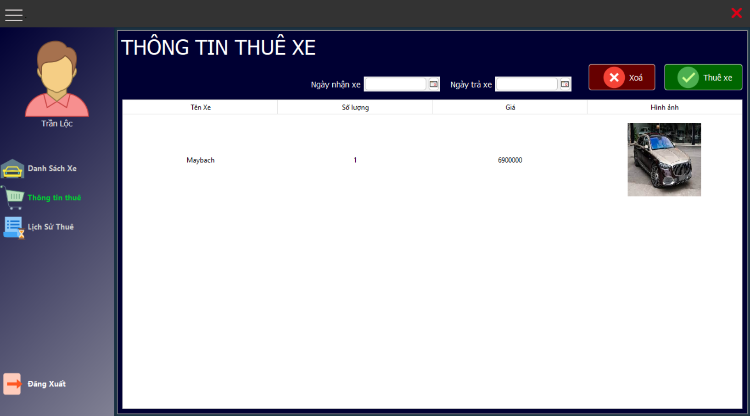

Form thuê xe
Form giỏ hàng, nơi chứa những xe đã được chọn
Form chi tiết xe thuê

Tester nhập |  |  |  |  |  | Dev nhập
STT | Case Study | Status | Description | BugDate | Tester | Fix Date | Dev
1 | Khách hàng đặt quá số lượng xe có sẵn | Bug | Khi thêm mới giỏ hàng, số lượng xe trong cơ sở dữ liệu không trừ, dẫn đến việc khách hàng đặt quá số lượng xe. | 2022-05-26 | Trần Quốc Bảo
2 | Khách hàng đặt quá số lượng xe có sẵn | Ok | Cập nhật lại số lượng trên csdl mỗi khi khách hàng chọn thêm xe. |  |  | 2022-05-27 | Trần Quốc Bảo
3 | Ngày nhận, trả xe không hợp lệ | Bug | Ngày nhận xe và ngày trả xe có thể nhập tuỳ ý nhưng vẫn thuê xe được | 2022-05-26 | Trần Quốc Bảo
4 | Ngày nhận, trả xe không hợp lệ | Ok | Kiểm tra ngày nhận, trả hợp lệ mới cho thuê |  |  | 2022-05-27 | Trần Quốc Bảo
5 | Form thông tin chi tiết xe | Bug | Form bị lệch, nút xác nhận bị che, ẩn đi | 2022-05-27 | Trần Quốc Bảo
6 | Form thông tin chi tiết xe | Ok | Chỉnh absolute cho các button, kéo lại kích thước form |  |  | 2022-05-28 | Phạm Quang Hoà

Đăng ký
Usecase | Đăng ký

Ngày | 2022-05-26

Tester | Trần Quốc Bảo

Giao diện
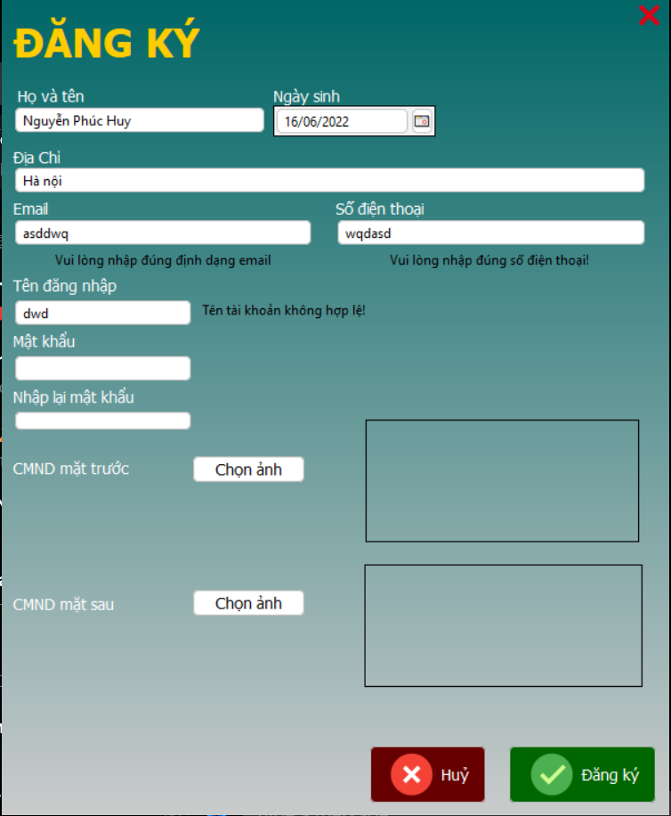

Tester nhập |  |  |  |  |  | Dev nhập
STT | Case Study | Status | Description | BugDate | Tester | Fix Date | Dev
1 | Tên đăng nhập chứa các ký tự đặc biệt và có thể ít hơn 6 ký tự | Bug | Tên đăng nhập có ít nhất 6 ký tự và không được có khoảng trống và ký tự đặc biệt | 2022-05-26 | Trần Quốc Bảo
2 | Tên đăng nhập chứa các ký tự đặc biệt và có thể ít hơn 6 ký tự | Ok | Matches regex cho tên đăng nhập |  |  | 2022-05-27 | Hà Danh Tuấn
3 | Mật khẩu nhập lại không trùng lặp | Bug | Mật khẩu và nhập lại mật khẩu không trùng nhưng vẫn đăng ký được | 2022-05-26 | Trần Quốc Bảo
4 | Mật khẩu nhập lại không trùng lặp | Ok | Kiểm tra lại mật khẩu nhập lại và mật khẩu |  |  | 2022-05-26 | Trần Quốc Bảo
5 | Hình ảnh chứng minh nhân dân không hợp lệ | Bug | Hình ảnh chứng minh nhân dân không hợp lệ, nhưng vẫn thông báo đăng ký thành công và đăng nhập được | 2022-05-26 | Trần Quốc Bảo
6 | Hình ảnh chứng minh nhân dân không hợp lệ | Ok | Kiểm tra tài khoản đã được xác minh trước khi đăng nhập. |  |  | 2022-05-26 | Trần Quốc Bảo

Xác nhận thuê xe
Usecase | Xác nhận thuê xe

Ngày | 2022-05-28

Tester | Trần Quốc Bảo

Giao diện
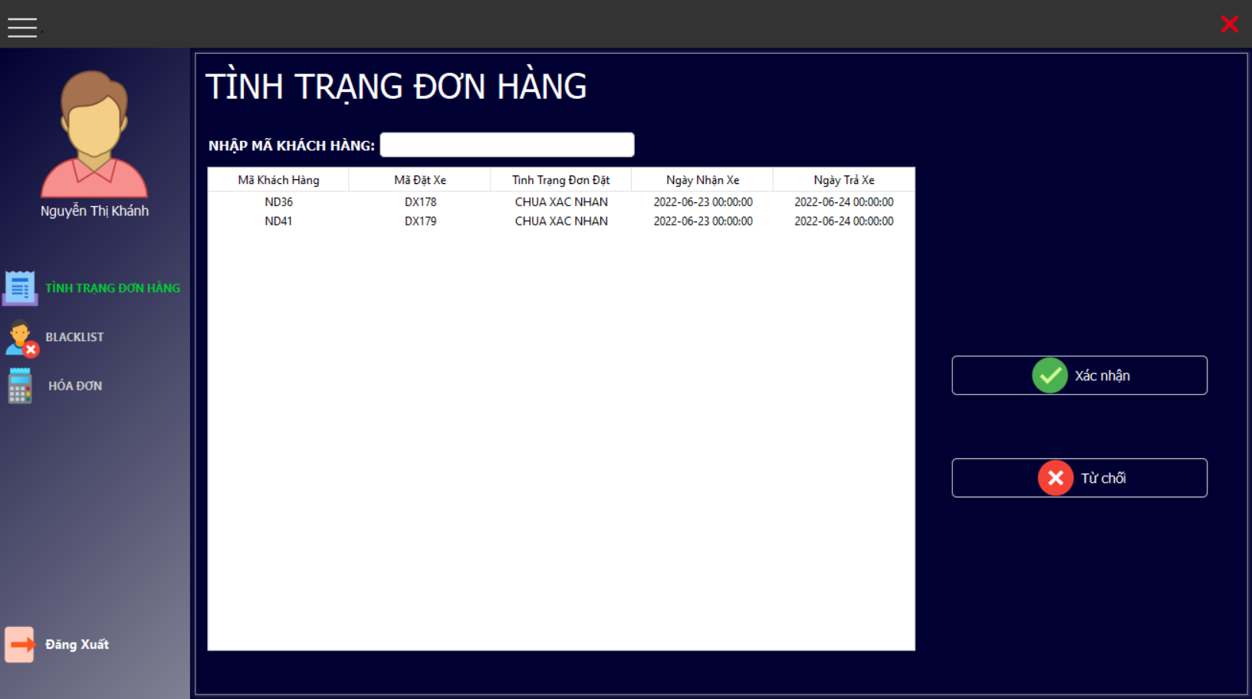

Tester nhập |  |  |  |  |  | Dev nhập
STT | Case Study | Status | Description | BugDate | Tester | Fix Date | Dev
1 | Không cập nhật tình trạng xe mặc dù đã từ chối thuê | Bug | Khi nhân viên từ chối đơn đặt, thì trạng thái của xe sẽ được cập nhật về sẵn sàng | 2022-05-28 | Trần Quốc Bảo
2 | Không cập nhật tình trạng xe mặc dù đã từ chối thuê | Ok | Cập nhật tình trạng xe khi xác nhận đơn hàng |  |  | 2022-05-29 | Trần Quốc Bảo

Quản lý xe
Usecase | Quản lý xe

Ngày | 2022-05-29

Tester | Trần Quốc Bảo

Giao diện
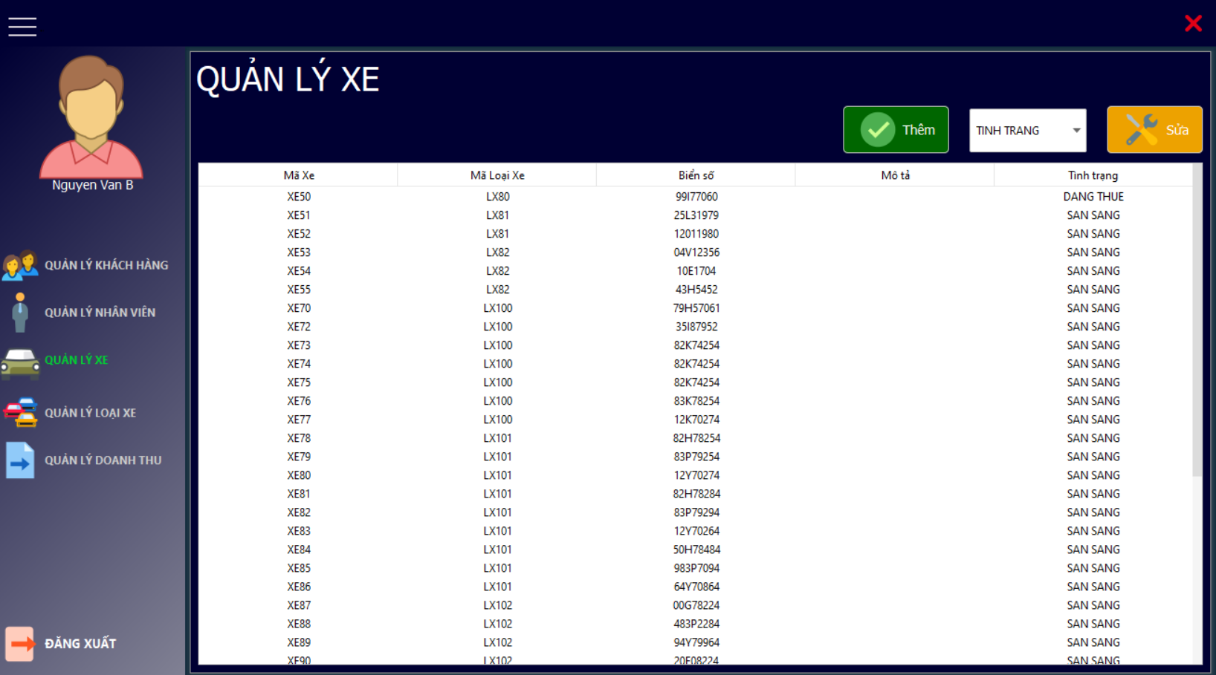

Tester nhập |  |  |  |  |  | Dev nhập
STT | Case Study | Status | Description | BugDate | Tester | Fix Date | Dev
1 | Thêm mới xe với biển số xe trùng | Bug | Biển số xe trùng vẫn có thể thêm mới | 2022-05-29 | Trần Quốc Bảo
2 | Thêm mới xe với biển số xe trùng | Ok | Kiểm tra biển số khi thêm mới |  |  | 2022-05-30 | Trần Quốc Bảo
3 | Thêm mới xe nhưng số lượng xe trong loại xe không tăng | Bug | Số lượng xe trong loại xe không tăng khi thêm mới xe có cùng mã loại xe | 2022-05-30 | Trần Quốc Bảo
4 | Thêm mới xe nhưng số lượng xe trong loại xe không tăng | Ok | Tăng số lượng xe của loại xe trong csdl |  |  | 2022-06-01 | Trần Quốc Bảo

Đăng nhập
Usecase | Đăng nhập

Ngày | 2022-06-02

Tester | Trần Quốc Bảo

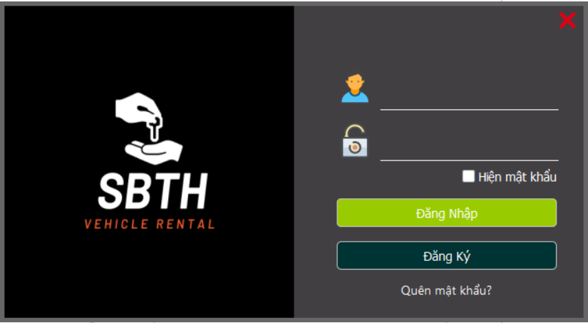
Giao diện

Tester nhập |  |  |  |  |  | Dev nhập
STT | Case Study | Status | Description | BugDate | Tester | Fix Date | Dev
1 | Đăng xuất ra, nhưng đăng nhập với tài khoản khác bị sai vẫn truy cập vào tài khoản trước đó. | Bug | Khi người dùng trước vừa sử dụng trước đó đăng xuất ra, thì người sau đó đăng nhập vào dù nhập sai đi chăng nữa thì vẫn có thể đăng nhập vào tài khoản người trước đó | 2022-06-02 | Trần Quốc Bảo
2 | Đăng xuất ra, nhưng đăng nhập với tài khoản khác bị sai vẫn truy cập vào tài khoản trước đó. | Ok | Xoá thông tin đăng nhập của người dùng ngay khi người dùng ấn nút đăng xuất ra khỏi app |  |  | 2022-06-05 | Trần Quốc Bảo
3 | Người nhân viên đã nghỉ, khách hàng chưa xác nhận vẫn đăng nhập được. | Bug | Khách hàng chưa được xác minh cmnd, và nhân viên đã nghỉ việc vẫn có thể đăng nhập bằng tài khoản của họ | 2022-06-04 | Trần Quốc Bảo
4 | Người nhân viên đã nghỉ, khách hàng chưa xác nhận vẫn đăng nhập được. | Ok | Kiểm tra tình trạng làm việc và tình trạng xác nhận của khách hàng |  |  | 2022-06-06 | Trần Quốc Bảo

